指标目录维护
测试用例编号 | 编写人 | 功能模块 | 功能点 | 操作步骤 | 测试前状态（含数据集或截图） | 预期结果（含数据集或截图） | 校验方式
2-21-01 | 宋超群 | 指标目录树 | 指标目录树-已生效指标目录 | 1.使用拥有【指标目录维护】权限的用户登录系统 2.点击菜单 指标体系管理-->指标目录维护 3.点击左侧指标目录树上方的已生效 |  数据库中数据： 已生效数据： SELECT * FROM metric_class where approve_status='2'; | 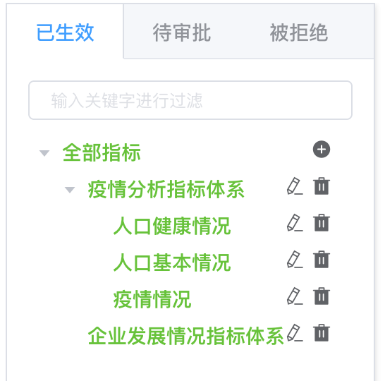 1.指标目录以树状结构进行展示 2.正确反映指标目录树的上下层级关系以及指标目录树当前状态的数据总量 3.指标目录应有权限控制，显示内容应该为公共指标目录以及私有指标目录。 4.已生效tab下的指标目录树中只会显示已生效的指标目录，不会展示其他状态的指标目录 | 使用以下sql查询数据库 select mc.* from metric_class mc left join (select o.dept_cd from organization o ,metric_param mp where mp.param_cd='S00002' and o.org_cd = mp.param_value) depTmp1 on mc.dept_cd = depTmp1.dept_cd left join (select o.dept_cd from organization o,user_organization_assign uoa,user u where u.user_name='登录用户名' and u.user_id=uoa.user_id and uoa.org_cd=o.org_cd) depTmp2 on mc.dept_cd = depTmp2.dept_cd where mc.approve_status='2' and depTmp2.dept_cd is not null or depTmp1.dept_cd is not null 1.检查sql查询结果中各个指标目录的super_class_cd字段值，与页面展示效果是否相同 2.检查sql查询结果中查询到的数据与目录树中展示的数据是否相符
2-21-02 | 宋超群 | 指标目录树 | 指标目录树-待审批指标目录 | 1.使用拥有【指标目录维护】权限的用户登录系统 2.点击菜单 指标体系管理-->指标目录维护 3.点击左侧指标目录树上方的待审批 | 待审核数据： SELECT * FROM metric_class where approve_status='0'; 数据集效果与上一个已生效的相同 | 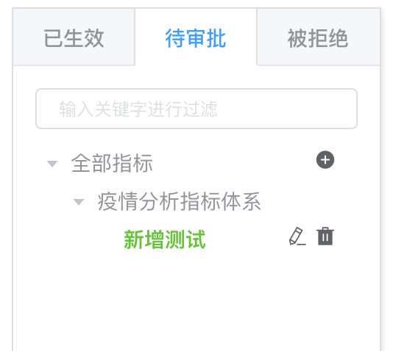 1.指标目录以树状结构进行展示 2.正确反映指标目录树的上下层级关系以及指标目录树当前状态的数据总量 3.指标目录应有权限控制，显示内容应该为公共指标目录以及私有指标目录。 4.待审核的指标目录树中可能会出现已生效或被拒绝的指标目录数据。其中，不是待审批状态的指标目录节点为正常显示，是待审批的状态节点为高亮显示 | 使用以下sql查询数据库 select mc.* from metric_class mc left join (select o.dept_cd from organization o ,metric_param mp where mp.param_cd='S00002' and o.org_cd = mp.param_value) depTmp1 on mc.dept_cd = depTmp1.dept_cd left join (select o.dept_cd from organization o,user_organization_assign uoa,user u where u.user_name='登录用户名' and u.user_id=uoa.user_id and uoa.org_cd=o.org_cd) depTmp2 on mc.dept_cd = depTmp2.dept_cd where mc.approve_status='0' and depTmp2.dept_cd is not null or depTmp1.dept_cd is not null 1.检查sql查询结果中各个指标目录的super_class_cd字段值，与页面展示效果是否相同 2.检查sql查询结果中查询到的数据与目录树中展示的数据是否相符
2-21-03 | 宋超群 | 指标目录树 | 指标目录树-被拒绝指标目录 | 1.使用拥有【指标目录维护】权限的用户登录系统 2.点击菜单 指标体系管理-->指标目录维护 3.点击左侧指标目录树上方的被拒绝 | 数据库中数据： 被拒绝数据： SELECT * FROM metric_class where approve_status='1'; 数据集效果与上一个已生效的相同 | 同上 | 使用以下sql查询数据库 select mc.* from metric_class mc left join (select o.dept_cd from organization o ,metric_param mp where mp.param_cd='S00002' and o.org_cd = mp.param_value) depTmp1 on mc.dept_cd = depTmp1.dept_cd left join (select o.dept_cd from organization o,user_organization_assign uoa,user u where u.user_name='登录用户名' and u.user_id=uoa.user_id and uoa.org_cd=o.org_cd) depTmp2 on mc.dept_cd = depTmp2.dept_cd where mc.approve_status='1' and depTmp2.dept_cd is not null or depTmp1.dept_cd is not null 1.检查sql查询结果中各个指标目录的super_class_cd字段值，与页面展示效果是否相同 2.检查sql查询结果中查询到的数据与目录树中展示的数据是否相符
2-21-04 | 宋超群 | 指标目录与指标关联关系 | 指标目录与指标关联关系-列表 | 1.使用拥有【指标目录维护】权限的用户登录系统 2.点击菜单 指标体系管理-->指标目录维护 3.点击左侧指标目录树上方的任意TAB（已生效、待审批、被拒绝） 4.点击树中的任意指标目录节点 5.查看页面右侧区域显示内容 | 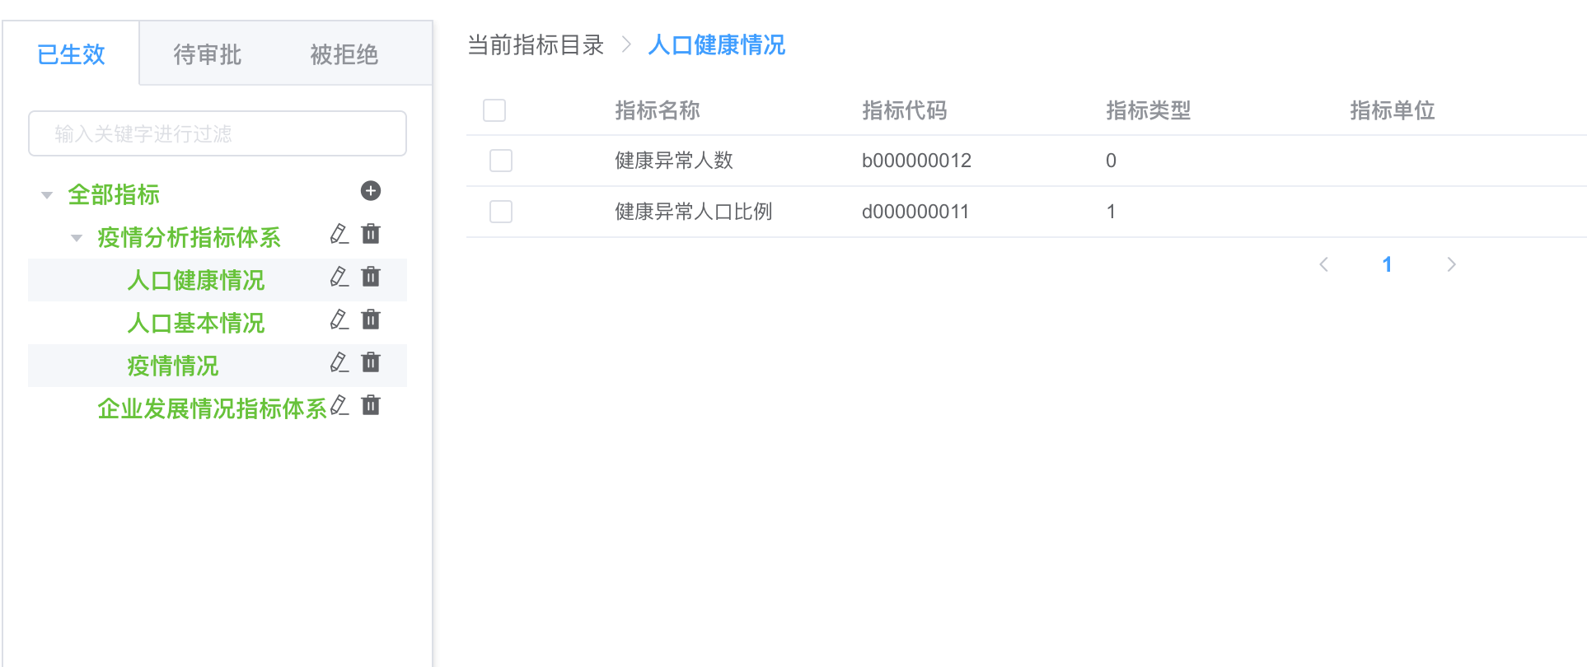 右侧区域显示内容为上一个操作步骤显示的内容 如无上一个操作步骤，即：未点击左侧树中任何节点，右侧区域显示内容应为空 | 1.右侧区域显示内容随左侧树中节点点击而变化 2.所选指标目录下关联的指标正确反映到右侧列表中 3.右侧列表中显示的指标数据内容与指标定义内容相符 4.关联指标按照每页10条进行分页，分页与实际数据条数相符 5.点击分页后显示的分页数据与当前页码相符 6.列表上方title根据所选指标目录树的节点而进行动态变化，正确反映出操作人员在左侧点击的是哪个指标目录 | 期望编号2校验方法： 在左侧点击树中节点后，使用该树的名称从数据库中查询出该指标目录下的关联指标。SQL语句： select mc.* from metric_class_r mcr ,metric m,metric_class mc where mc. metric_class_nm like '%人口健康情况%' and mc.metric_class_cd=mcr.metric_class_cd and mcr.metric_cd = m.metric_cd 期望编号3校验方法： 根据上面的sql查询出指标数据后，与页面展示的指标数据逐项进行比对，查看页面展值与sql查询出来的结果是否相符 期望编号4校验方法： 使用以下SQL进行查询得到数据总条数，将总条数除以10，可得到具体页数 select count(0) from metric_class_r mcr ,metric m,metric_class mc where mc. metric_class_nm like '%人口健康情况%' and mc.metric_class_cd=mcr.metric_class_cd and mcr.metric_cd = m.metric_cd 期望编号5校验方法： select mc.* from metric_class_r mcr ,metric m,metric_class mc where mc. metric_class_nm like '%人口健康情况%' and mc.metric_class_cd=mcr.metric_class_cd and mcr.metric_cd = m.metric_cd limit (页码-1)*10,10
2-21-05 | 宋超群 | 指标目录与指标关联关系 | 指标目录与指标关联关系-新增 | 1.使用拥有【指标目录维护】权限的用户登录系统 2.点击菜单 指标体系管理-->指标目录维护 3.点击左侧指标目录树上方的任意TAB（已生效、待审批、被拒绝） 4.点击树中的任意指标目录节点 5.查看页面右侧区域显示内容 6.点击右侧页面右上角的新增按钮 7.在弹出框中选择待关联的指标后确认 | 新增前的页面显示效果以及数据中的数据 | 1.弹出窗口中的指标需要权限控制，弹出窗中应显示未关联的公共指标和未关联的有权限查看的私有指标。展示的可选指标应该排除掉已关联的指标 2.弹出窗口应以分页形式展示，每页10条数据 3.在弹出窗口中选择了待关联的指标并且确认后，弹出窗口关闭，并且页面右侧列表显示勾选过的指标 4.新增操作后，新增加的指标应正确、准确保存到数据库中 | 期望编号1，2校验方法: 使用以下sql查询数据库 select m.* from metric m left join (select o.dept_cd from organization o ,metric_param mp where mp.param_cd='S00002' and o.org_cd = mp.param_value) depTmp1 on m.dept_cd = depTmp1.dept_cd left join (select o.dept_cd from organization o,user_organization_assign uoa,user u where u.user_name='admin' and u.user_id=uoa.user_id and uoa.org_cd=o.org_cd) depTmp2 on m.dept_cd = depTmp2.dept_cd left join metric_class_r mcr on m.metric_cd = mcr.metric_cd where (depTmp2.dept_cd is not null or depTmp1.dept_cd is not null) and mcr.mc_r_row_id is null limit (页码-1)*10 10; 期望编号3，4校验方法: 使用以下SQL查询数据库，查看页面与数据中数据是否相符。另外观察测试中新增的数据是否已经存在 select mc.* from metric_class_r mcr ,metric m,metric_class mc where mc. metric_class_nm like '%增加指标的指标目录名称%' and mc.metric_class_cd=mcr.metric_class_cd and mcr.metric_cd = m.metric_cd limit (页码-1)*10,10
2-21-06 | 宋超群 | 指标目录与指标关联关系 | 指标目录与指标关联关系-删除 | 1.使用拥有【指标目录维护】权限的用户登录系统 2.点击菜单 指标体系管理-->指标目录维护 3.点击左侧指标目录树上方的任意TAB（已生效、待审批、被拒绝） 4.点击树中的任意指标目录节点 5.查看页面右侧区域显示内容 6.在右侧列表中勾选待删除行前面的复选框 7.点击页面右上角的删除按钮 | 删除前的页面显示效果以及数据中的数据 | 1.删除后指标与指标目录之间的关联关系被删除 2.删除后重新点击新增按钮，上一步骤中被删除的指标重新显示在弹窗中 | 期望编号1校验方法: 使用以下SQL查询数据库，查看被删除的指标是否存在于结果中 select mc.* from metric_class_r mcr ,metric m,metric_class mc where mc. metric_class_nm like '%增加指标的指标目录名称%' and mc.metric_class_cd=mcr.metric_class_cd and mcr.metric_cd = m.metric_cd limit (页码-1)*10,10 期望编号2校验方法: 使用以下sql查询数据库，查看sql的执行结果与弹窗页面数据是否相符 select m.* from metric m left join (select o.dept_cd from organization o ,metric_param mp where mp.param_cd='S00002' and o.org_cd = mp.param_value) depTmp1 on m.dept_cd = depTmp1.dept_cd left join (select o.dept_cd from organization o,user_organization_assign uoa,user u where u.user_name='admin' and u.user_id=uoa.user_id and uoa.org_cd=o.org_cd) depTmp2 on m.dept_cd = depTmp2.dept_cd left join metric_class_r mcr on m.metric_cd = mcr.metric_cd where (depTmp2.dept_cd is not null or depTmp1.dept_cd is not null) and mcr.mc_r_row_id is null limit (页码-1)*10 10;
2-21-07 | 宋超群 | 指标目录-新增 | 页面展示 | 1.使用拥有【指标目录维护】权限的用户登录系统 2.点击菜单 指标体系管理-->指标目录维护 3.点击左侧指标目录树上方的任意TAB（已生效、待审批、被拒绝） 4.点击左侧指标目录树中根节点右侧的新增按钮 | 1.点击根节点的新增按钮后系统弹出新增弹窗 2.点击新增按钮前未点击左侧树中任何节点，弹窗显示【上级指标目录】选择下拉框 3.点击新增按钮前点击了左侧树中的某一节点，弹窗显示一只读的【上级指标目录代码】和只读的【上级指标目录名称】，并且有一按钮可重新选择上级指标目录 4.上级指标目录选择器中显示的指标目录 | 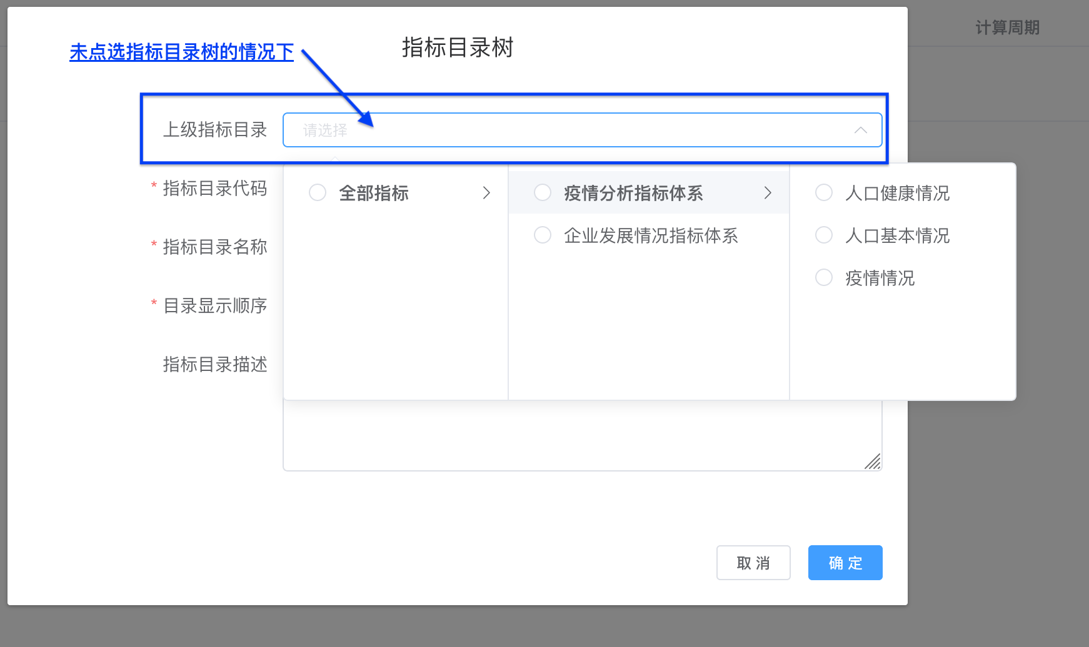 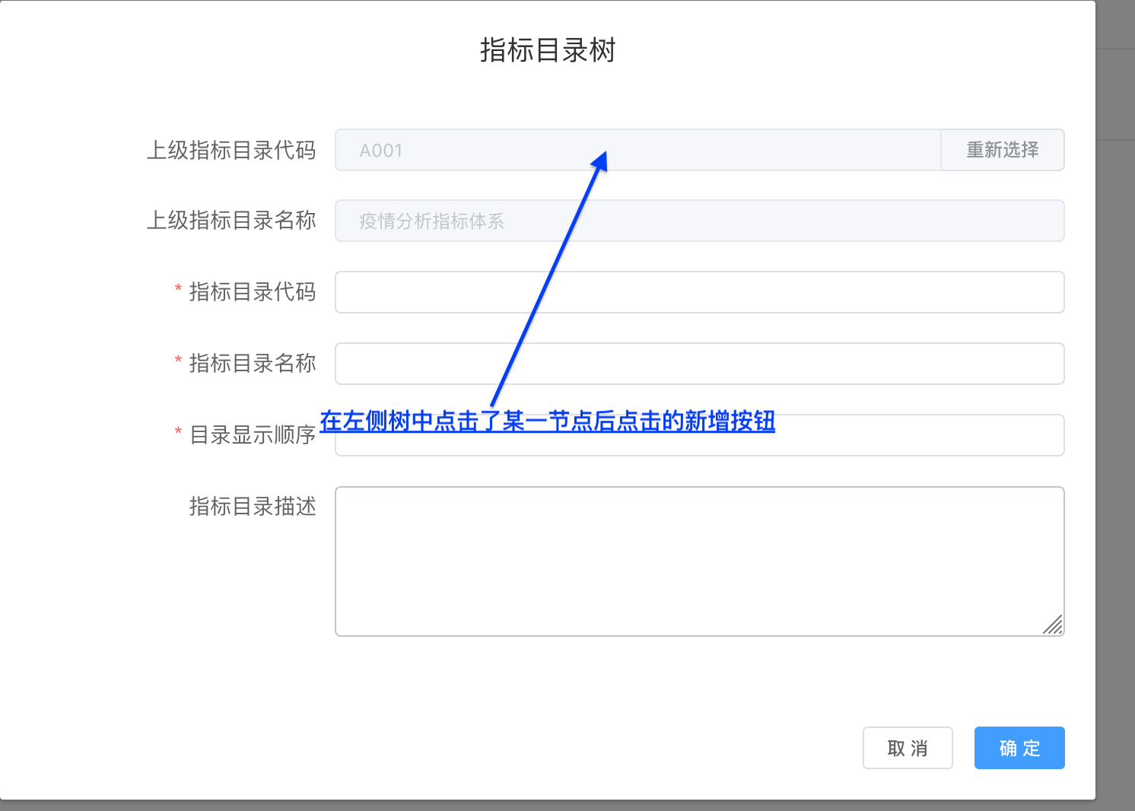 | 期望结果中1、2、3可根据页面显示效果校验 期望结果中4，校验方法： 使用以下sql查询数据库 SELECT * FROM metric_class where update_flag != '4'; 查看sql的查询结果与页面展示效果是否相同
2-21-08 | 宋超群 | 指标目录-新增 | 数据格式校验 | 1.使用拥有【指标目录维护】权限的用户登录系统 2.点击菜单 指标体系管理-->指标目录维护 3.点击左侧指标目录树上方的任意TAB（已生效、待审批、被拒绝） 4.点击左侧指标目录树中根节点右侧的新增按钮 5.输入指标目录相关内容 | 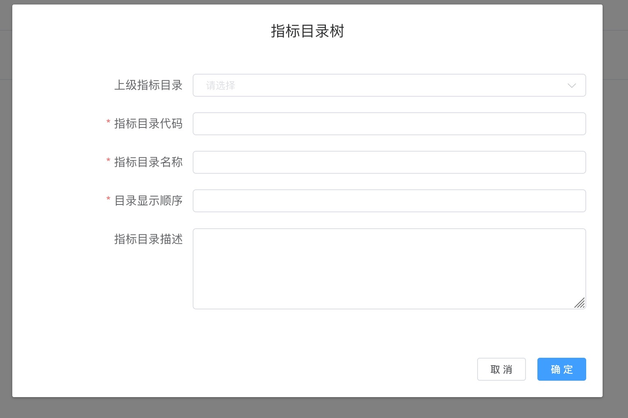 | 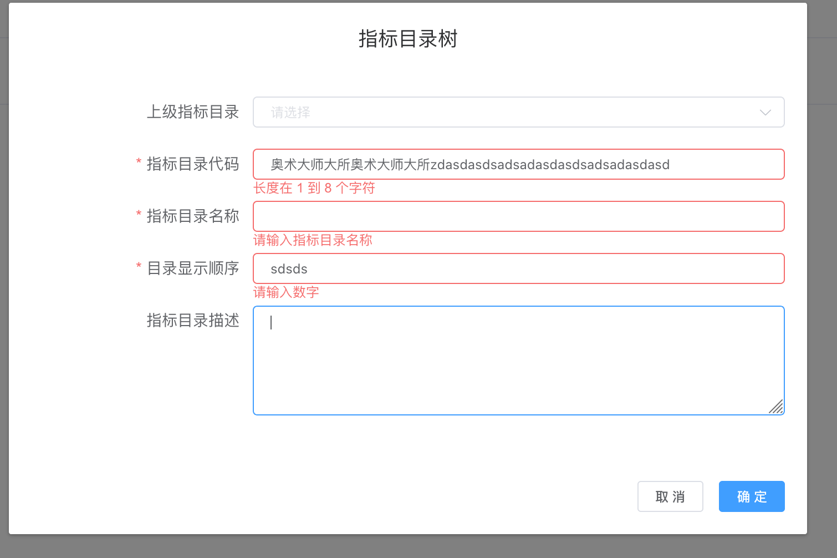 1.在各个输入框中输入错误内容后，页面会有相应提示 2.在页面提示错误的情况下，不允许执行保存动作 | 页面展示效果检验，以页面展示为准
2-21-09 | 宋超群 | 指标目录-新增 | 指标目录代码重复处理 | 1.使用拥有【指标目录维护】权限的用户登录系统 2.点击菜单 指标体系管理-->指标目录维护 3.点击左侧指标目录树上方的任意TAB（已生效、待审批、被拒绝） 4.点击左侧指标目录树中根节点右侧的新增按钮 5.输入指标目录相关内容,其中指标目录代码为系统已存在的代码，例如：A001（疫情分析指标体系） 6.在页面无数据格式错误提示的情况下，点击确认按钮 | 测试前指标目录树正常展示，无特殊情况。 | 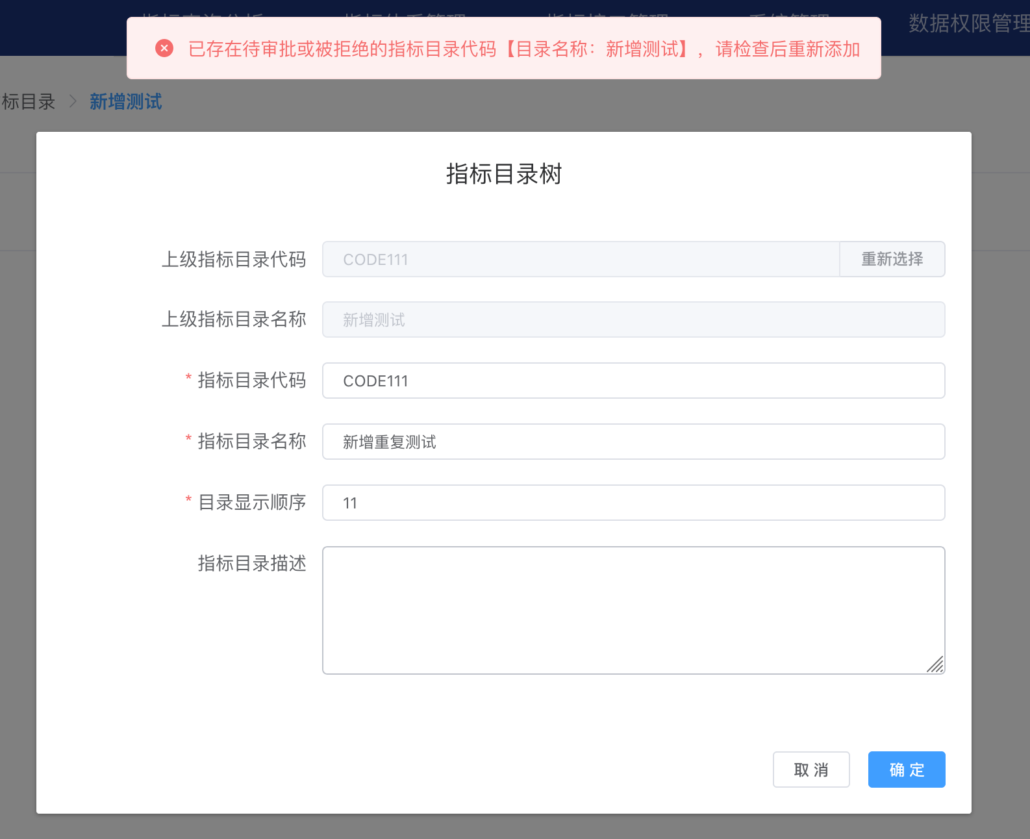 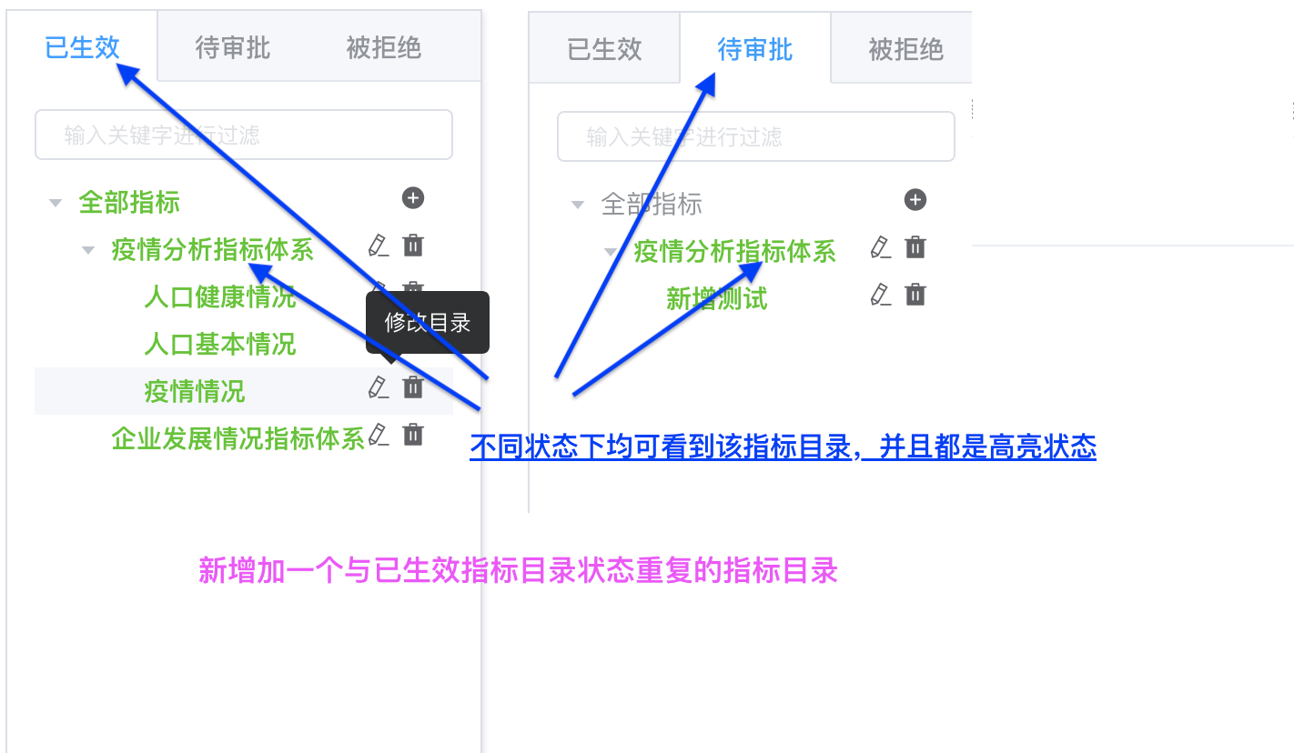 1.如果系统已存在的、重复的指标代码状态为：待审批或已拒绝。该指标目录无法新增。在点击确认按钮后，系统将给出错误提示，提示该指标代码已存在，不允许新增。 2.如果系统已存在的、重复的指标代码状态为：已生效。该指标目录可以新增到系统中，并且在已生效和待审批中都可以看到该代码的指标目录 3.步骤2中新增的指标目录保存后，再次新增重复的指标目录，此时再次新增的指标目录将与期望1中的效果相同 | 期望结果1的校验方法： 使用SQL查询系统中已存在的指标目录数据 SELECT metric_class_nm,update_flag,approve_status FROM metric_class where metric_class_cd = '待测试的重复目录代码'; 结果应该只有一条数据，并且该数据的approve_status为0或2，update_flag值为1、2或3 当页面输入重复的指标目录代码并且点击确定后，使用以上SQL再次查询，查询结果数据不变 期望结果1的校验方法： 保存指标目录前使用SQL查询指标目录数据 SELECT metric_class_nm,update_flag,approve_status FROM metric_class where metric_class_cd = '待测试的重复目录代码'; 结果应该只有一条数据，并且该数据的approve_status为1，update_flag值为0 保存指标目录后使用上述SQL查询指标目录数据将得到两条数据，其中一条为测试前已存在的数据，另外一条为新增加数据，新增加数据的approve_status为0，update_flag值为1
2-21-10 | 宋超群 | 指标目录-新增 | 指标目录代码保存 | 1.使用拥有【指标目录维护】权限的用户登录系统 2.点击菜单 指标体系管理-->指标目录维护 3.点击左侧指标目录树上方的任意TAB（已生效、待审批、被拒绝） 4.点击左侧指标目录树中根节点右侧的新增按钮 5.输入指标目录相关内容 6.在页面无数据格式错误提示的情况下，点击确认按钮 | 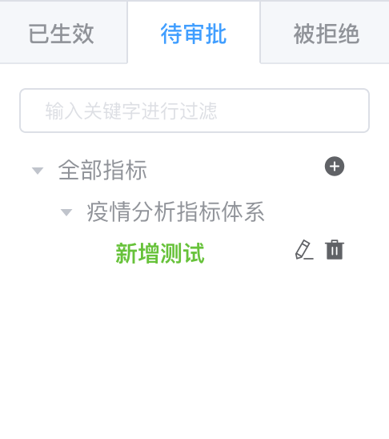 保存前待审批的指标目录树 | 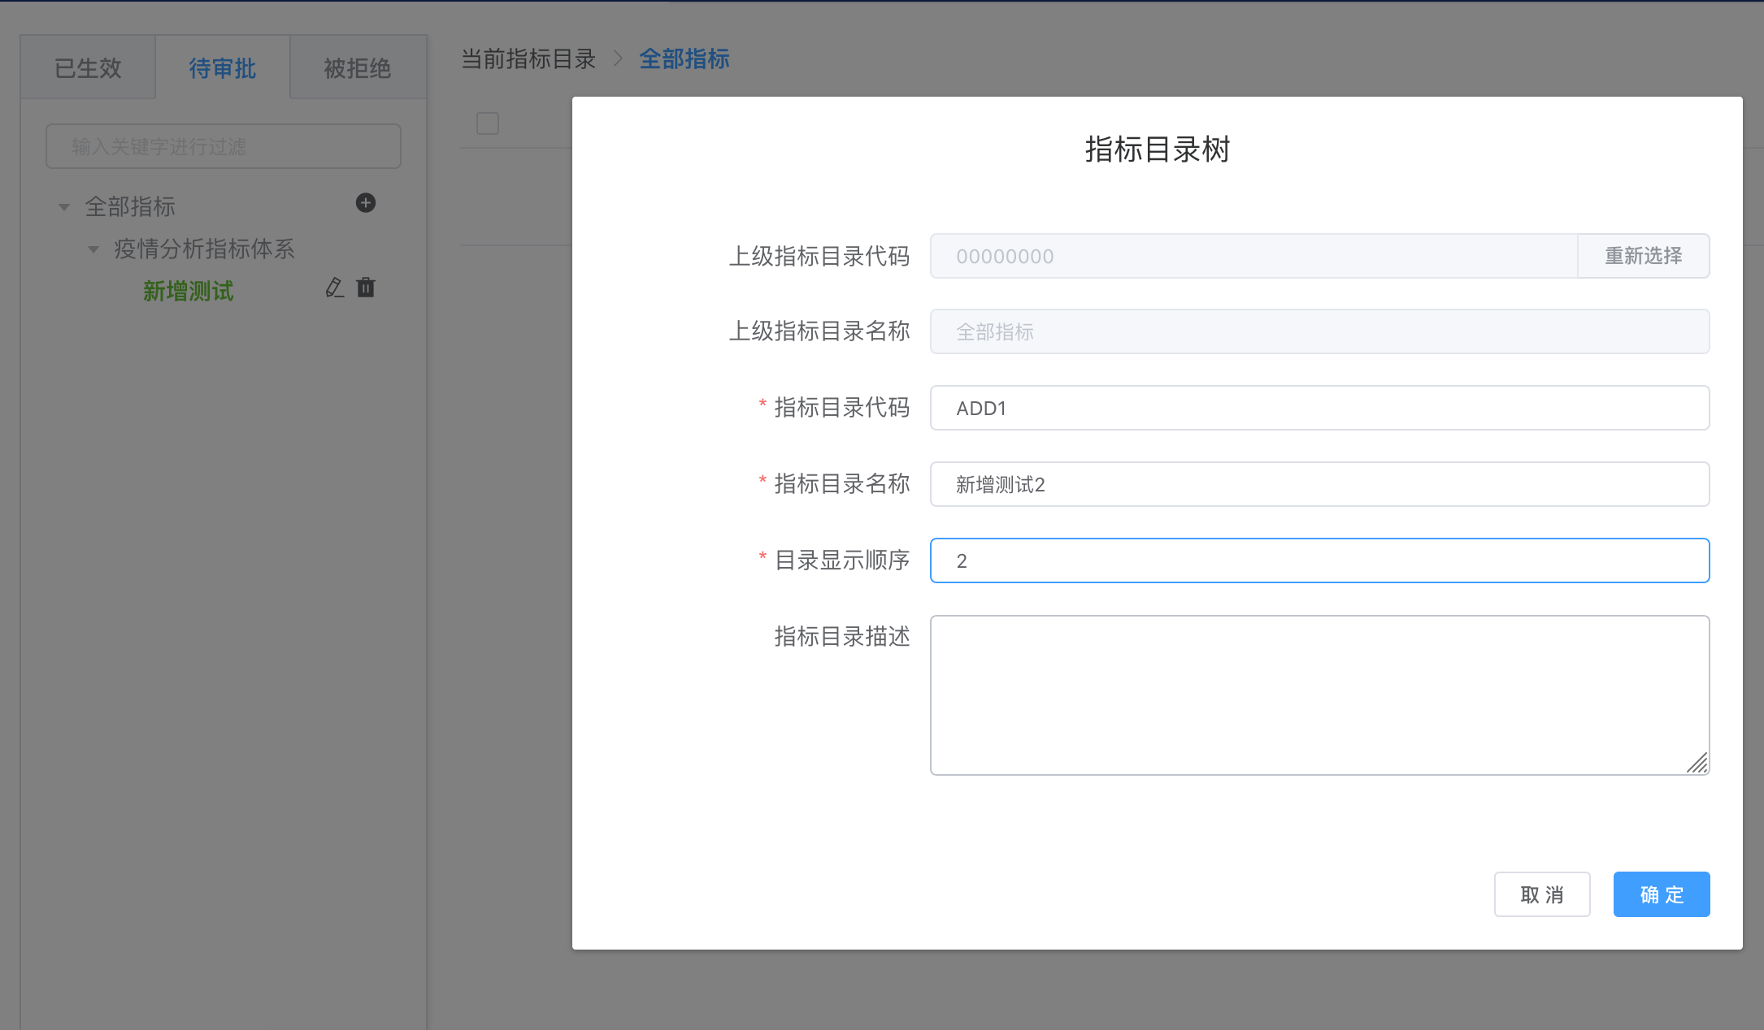 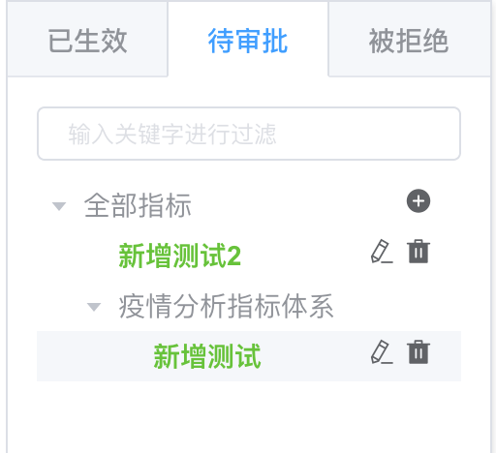 1.保存后待审批的指标目录树中将出现新增的指标目录 2.新增的指标目录层级结构与新增时所选的上级指标目录相符 | 期望结果1、2的验证方法为： 分别在新增前后使用SQL查询数据库中的数据 ，两次查询结果比对，保存后应该多出一条数据。该条数据的update_flag值为1、approve_status值为0，其他值与页面输入相符 SQL： select * from metric_class;

